图纸信息表
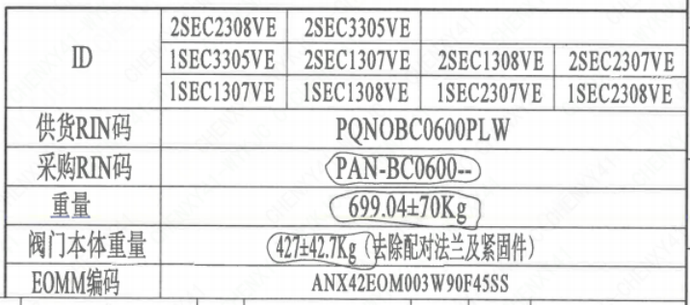
页码 | 表格名称 | 字段名称 | 字段值 | 标准字段名 | 标准字段值
1 | 阀门参数表 | ID | 2SEC2308VE,2SEC3305VE,1SEC3305VE,2SEC1307VE,2SEC1308VE ,2SEC2307VE,1SEC1307VE,1SEC1308VE,1SEC2307VE,1SEC2308VE | 功能位置编码 | 2SEC2308VE,2SEC3305VE,1SEC3305VE,2SEC1307VE,2SEC1308VE ,2SEC2307VE,1SEC1307VE,1SEC1308VE,1SEC2307VE,1SEC2308VE
1 | 阀门参数表 | 供货RIN码 | PQNOBC0600PLW | 供货RIN码 | PQNOBC0600PLW
1 | 阀门参数表 | 采购RIN码 | PAN-BC0600-- | 采购RIN码 | PAN-BC0600--
1 | 阀门参数表 | 重量 | 699.04±70Kg
1 | 阀门参数表 | 阀门本体重量 | 427±42.7Kg（去除配对法兰及紧固件）
1 | 阀门参数表 | EOMM编码 | ANX42EOM003H9045SS
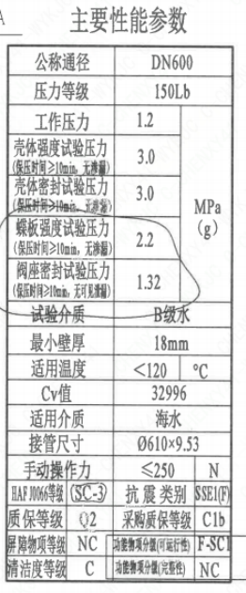
1 | 主要性能参数 | 公称尺寸 | DN600 | 阀门入口口径 | DN600
 |  |  |  | 阀门出口口径 | DN600
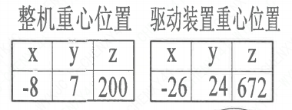
1 | 主要性能参数 | 压力等级 | 150Lb
1 | 主要性能参数 | 工作压力 | 1.2
1 | 主要性能参数 | 壳体强度试验压力（保压时间≥10min，无渗漏） | 3.0
1 | 主要性能参数 | 壳体密封试验压力（保压时间≥10min，无渗漏） | 3.0
1 | 主要性能参数 | 蝶板强度试验压力（保压时间≥10min，无渗漏） | 2.2
1 | 主要性能参数 | 阀座密封试验压力（保压时间≥10min，无可见泄漏） | 1.32
1 | 主要性能参数 | 试验介质 | B级水
1 | 主要性能参数 | 最小壁厚 | 18mm
1 | 主要性能参数 | 适用温度 | <120
1 | 主要性能参数 | Cv值 | 32996 | 设计要求流量系数 | 32996
1 | 主要性能参数 | 适用介质 | 海水 | 流体介质 | E
1 | 主要性能参数 | 接管尺寸 | ∅610×9.53 | 入口接管外径 | 610
 |  |  |  | 入口接管壁厚 | 9.53
 |  |  |  | 出口接管外径 | 610
 |  |  |  | 出口接管壁厚 | 9.53
1 | 主要性能参数 | 手动操作力 | ≤250
1 | 主要性能参数 | HAF J0066等级 | SC-3 | 核安全等级（阀门本体） | SC-3
1 | 主要性能参数 | 抗震类别 | SSE1（F) | 抗震要求 | SSE1
 |  |  |  | 抗震分类 | F
1 | 主要性能参数 | 质保等级 | Q2 | 物项质保等级 | Q2
1 | 主要性能参数 | 采购质保等级 | C1b
1 | 主要性能参数 | 屏障物项等级 | NC | 屏障物项分级 | NC
1 | 主要性能参数 | 功能物项分级（可运行性） | F-SC1 | 功能物项分级（可运行性） | F-SC1
1 | 主要性能参数 | 清洁度等级 | C | 清洁度等级 | C
1 | 主要性能参数 | 功能物项分级（完整性） | NC | 功能物项分级（完整性） | NC
1 | 阀门重心信息表 | 整机重心位置 | （-8,7,200）
1 | 阀门重心信息表 | 驱动装置重心位置 | （-26,24,672）

材料清单
页码 | 序号 | 幅面 | 代号 | 名称 | 数量 | 材料 | 单件 | 总计 | 备注
1 | 1 |  | HCB01-DN600-ZZT | 海水蝶阀 | 1 | H-G-600H3Ds371X-150Ct
1 | 1-1 |  | LNB31-2007 | 减摩调整垫40 | 1 | ZCuAl10Fe5Ni5 | 0.1 | 0.10
1 | 1-2 |  | GB/T 5781-2016 | 螺栓M12×30 | 6 | 42CrMo4 | 0.03 | 0.18 | M5110;磷化;G-Q1
1 | 1-3 |  | GB/T 855-1988 | 垫圈12 | 6 | 304 | 0.01 | 0.06
1 | 1-4 |  | LNP12-2010 | 端盖144 | 1 | P280GH | 2.65 | 2.65 | M1122;G
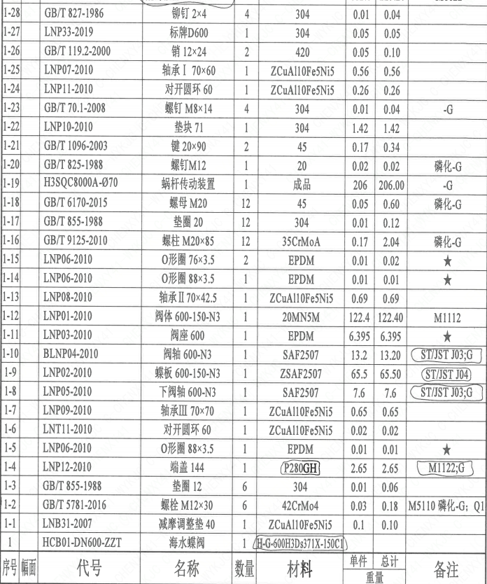
1 | 1-5 |  | LNP06-2010 | O形圈88×3.5 | 1 | EPDM | 0.01 | 0.01
1 | 1-6 |  | LNT11-2010 | 对开圆环60 | 1 | ZCuAl10Fe5Ni5 | 0.02 | 0.02
1 | 1-7 |  | LNP09-2010 | 轴承Ⅲ70×70 | 1 | ZCuAl10Fe5Ni5 | 0.65 | 0.65
1 | 1-8 |  | LNP05-2010 | 下阀轴600-N3 | 1 | SAF2507 | 7.6 | 7.6 | ST/JSTJ03;G
1 | 1-9 |  | LNP02-2010 | 螺栓600-150-N3 | 1 | ZSAF2507 | 65.5 | 65.50 | ST/JSTJ04
1 | 1-10 |  | BLNP04-2010 | 阀轴600-N3 | 1 | SAF2507 | 13.2 | 13.20 | ST/JSTJ03;G
1 | 1-11 |  | LNP03-2010 | 阀座600 | 1 | EPDM | 6.395 | 6.40
1 | 1-12 |  | LNP01-2010 | 阀体600-150-N3 | 1 | 20MN5M | 122.4 | 122.40 | M1112
1 | 1-13 |  | LNP08-2010 | 轴承Ⅱ70×42.5 | 1 | ZCuAl10Fe5Ni5 | 0.69 | 0.69
1 | 1-14 |  | LNP06-2010 | O形圈88×3.5 | 1 | EPDM | 0.01 | 0.02
1 | 1-15 |  | LNP06-2010 | O形圈76×3.5 | 2 | EPDM | 0.01 | 0.02
1 | 1-16 |  | GB/T 9125-2010 | 螺柱 M20×85 | 12 | 35CrMoA | 0.17 | 2.04 | 磷化;G
1 | 1-17 |  | GB/T 855-1988 | 垫圈20 | 12 | 304 | 0.01 | 0.12
1 | 1-18 |  | GB/T 6170-2015 | 螺母 M20 | 12 | 45 | 0.05 | 0.60 | 磷化;G
1 | 1-19 |  | H3SQC8000A-070 | 螺母 M20 | 1 | 成品 | 0.05 | 0.60 | -G
1 | 1-20 |  | GB/T 825-1988 | 螺钉M12 | 1 | 20 | 0.02 | 0.02 | 磷化;G
1 | 1-21 |  | GB/T 1096-2003 | 键20×90 | 2 | 45 | 0.17 | 0.34
1 | 1-22 |  | LNP10-2010 | 垫块71 | 1 | 304 | 1.42 | 1.42 | -G
1 | 1-23 |  | GB/T 70.1-2008 | 螺钉M8×14 | 4 | 304 | 0.01 | 0.04
1 | 1-24 |  | LNP11-2010 | 对开圆环60 | 1 | ZCuAl10Fe5Ni5 | 0.26 | 0.26
1 | 1-25 |  | LNP07-2010 | 轴承Ⅰ70×60 | 1 | ZCuAl10Fe5Ni5 | 0.56 | 0.56
1 | 1-26 |  | GB/T 119.2-2000 | 销12×24 | 2 | 420 | 0.05 | 0.10
1 | 1-27 |  | LNP33-2019 | 标牌D600 | 1 | 304 | 0.05 | 0.05
1 | 1-28 |  | GB/T 827-1986 | 铆钉2×4 | 4 | 304 | 0.01 | 0.04
1 | 2 |  | LNP20-2016 | 配对法兰 600E-150-N3 | 2 | P280GH | 112.6 | 225.20 | M1122
1 | 3 |  | GB/T 9125-2010 | 螺柱 M33×340 | 16 | 42CrMo4 | 1.89 | 30.24 | M5110;磷化;G;Q1
1 | 4 |  | GB/T 9125-2010 | 螺柱 M33×130 | 8 | 42CrMo4 | 0.87 | 6.96 | M5110;磷化;G;Q1
1 | 5 |  | GB/T 6170-2015 | 螺母 M33 | 40 | C45E | 0.24 | 9.60 | M5120;磷化;G;Q1
1 | 6 |  | GB/T 855-1988 | 垫圈33 | 40 | 304 | 0.01 | 0.40

技术要求
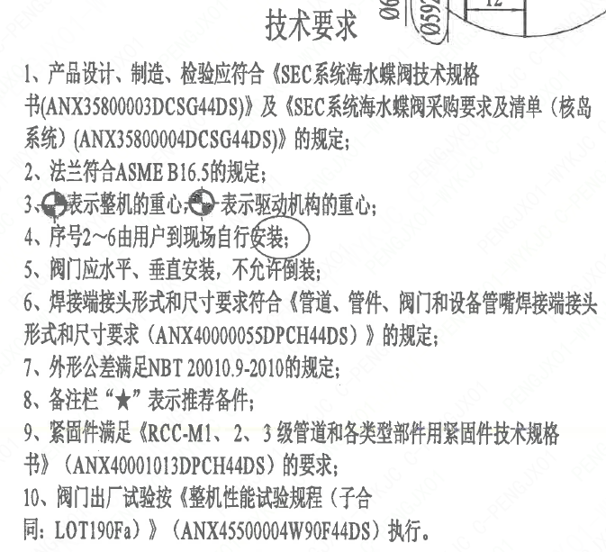
页码 | 字段名称 | 内容
1 | 技术要求-1 | 1、产品设计、制造、检验应符合《SEC系统海水蝶阀技术规格书（ANX35800003DCSG44DS）》及《SEC系统海水蝶阀采购要求及清单（核岛系统）（ANX35800004DCSG44DS）》 的规定；
1 | 技术要求-2 | 2、法兰符合ASME B16.5的规定；
1 | 技术要求-3 | 3、表示整机的重心，表示驱动机构的重心；
1 | 技术要求-4 | 4、序号2~6由用户到现场自行安装；
1 | 技术要求-5 | 5、阀门应水平、垂直安装，不允许倒装；
1 | 技术要求-6 | 6、焊接端接头形式和尺寸要求符合《管道、管件、阀门和设备管嘴焊接端接头形式和尺寸要求（ANX40000055DPCH44DS）》的规定；
1 | 技术要求-7 | 7、外形公差满足NBT 20010.9-2010的规定；
1 | 技术要求-8 | 8、备注栏“★”表示推荐备件；
1 | 技术要求-9 | 9、紧固件满足《RCC-M1、2、3 级管道和各类型部件用紧固件技术规格书》（ANX40001013DPCH44DS） 的要求；
1 | 技术要求-10 | 10、阀门出厂试验按《整机性能试验规程（子合同：LOT190Fa）》 （ANX45500004W90F44DS） 执行。
1 | 采购要求及清单文件编码 | ANX35800004DCSG44DS

图签栏
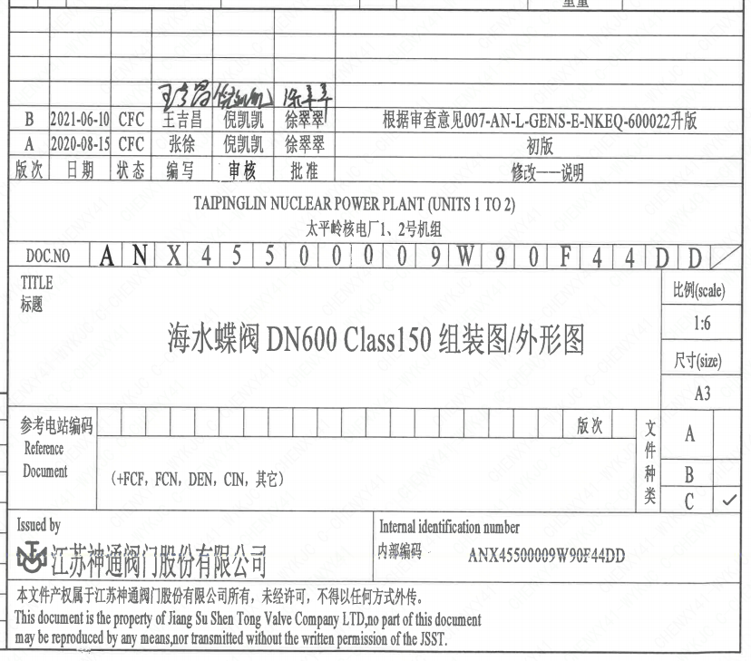
页码 | 文件编码 | 卷标 | 标题 | 参考文件编码 | 参考电站编码版次
1 | ANX45500009W90F44DD |  | 海水蝶阀 DN600 Class150组装图/外形图

